Abb. C1-4A
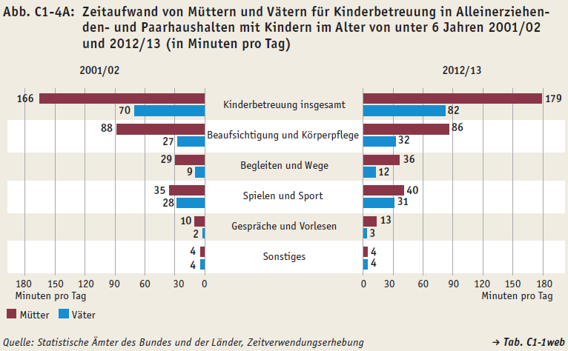
Zurück zum Inhalt

Abb. C1-5A
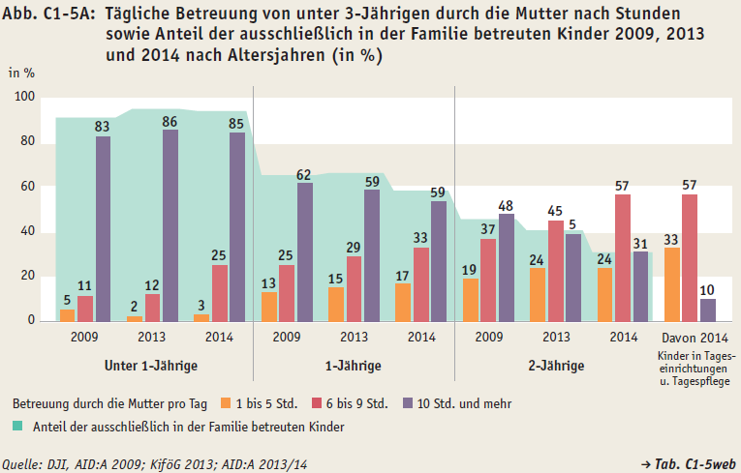
Zurück zum Inhalt

